JULIO
TÚ GOBIERNO EN NÚMEROS
ACTUALIZADO AL 31 DE JULIO DEL 2026
GOBERNACION DEPARTAMENTAL DE SACATEPÉQUEZ

AUTORIDADES |  |  | GESTIÓN DE PRESUPUESTO |  | EJECUCIÓN PRESUPUESTARIA POR GRUPOS DE GASTO |  | EJECUCIÓN PRESUPUESTARIA POR CLASIFICACIÓN GEOGRÁFICA |  | SERVICIOS PERSONALES, TÉCNICOS Y PROFESIONALES
Gobernadora Departamental | María Angelina Aspuac Con |  | Presupuesto vigente 2026 | Q3,998,220.00 | Grupo 00 Servicios personales | Q967,067.74 | Región V Central: Sacatepéquez | Q1,752,000.67 | Presupuesto para pago de salarios y honorarios | Q3,062,876.00
 |  |  |  |  | Grupo 100 Servicios no personales | Q675,275.27
 |  |  | Presupuesto ejecutado | Q1,752,000.67 | Grupo 200 Materiales y suministros | Q81,534.72 |  |  | Presupuesto ejecutado en pago de salarios y honorarios | Q1,366,067.74
 |  |  |  |  | Grupo 300 Propiedad, planta, equipo e intangibles | Q24,990.00
 |  |  |  |  | Grupo 400 Trasferencias Corrientes | Q3,132.94
 |  |  | Porcentaje de ejecución | 43.82% |  |  | 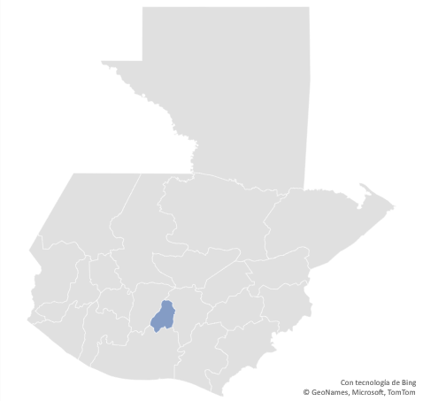 |  | Porcentaje de ejecución en el pago de salarios y honorarios | 44.60%
 |  |  |  |  | EJECUCIÓN POR FINALIDADES
PRESUPUESTO EJECUTADO | Q1,752,000.67
 | Q0.44
SALDO | Q2,246,219.33
 |  |  |  |  | 10000 Servicios públicos generales | Q1,752,000.67
 |  |  |  |  |  |  |  |  | Personal permanente 011 | 11 personas
 |  |  |  |  |  |  |  |  | Personal temporal 021 Personal temporal 022 Jornales 031 | 000 personas 000 personas 000 personas
 |  |  |  |  |  |  |  |  | Servicios técnicos o profesionales 029 | 5
 |  |  |  |  |  |  |  |  | Servicios técnicos o profesionales subgrupo 18 | 8

 |  | Descripción del programa |  | Presupuesto vigente | Presupuesto ejecutado | Procentaje de ejecución | PRINCIPALES AVANCES O LOGROS AL 31 DE JULIO 2026
PROGRAMAS PRESUPUESTA-RIOS | PROGRAMA 15 Servicio de gobierno departamental y registro de personas jurídicas | Atención al ciudadano con certificaciones, resoluciones, autorizaciones, registro de persona jurídicas. |  | Q3,998,220.00 | Q1,752,000.67 | 43.82% | 1. Se han realizado los pagos al personal permanente y contratado oportunamente.
 |  |  |  |  |  |  | 2. Se han atendido a personas de la tercera edad en la emisión de certificaciones que corresponda.
 |  |  |  |  |  |  | 3. Atención a las personas que realizan trámites a través de Servicio Civil (Jubilaciones, pensiones a favor de padres, pensiones a favor de menores, jubilación por invalidez, etc.)
 |  |  |  |  |  |  | 4. Se han gestionado los pagos de servicios básicos, arrendamiento y compras de funcionamiento, conforme la solicitudes de forma oportuna.
 |  |  |  |  |  |  | 5. Se han realizado gestiones presupuestarias y financieras para la buena ejecución presupuestaria.

Hoja2
PRESUPUESTO VIGENTE PARA 2023 | Q3,998,220.00

PRESUPUESTO EJECUTADO | Q1,752,000.67

 | 43.82%

SALDO | Q2,246,219.33
PRESUPUESTO EJECUTADO | Q1,752,000.67
 | Q0.44
SALDO | Q2,246,219.33

